Лист1
Калькулятор дозировок при применении дубовых чипсов и клепки | Кол-во продукта (л): | 20,000 | ¬ введите объем продукта

 | Ароматизация (%): | 50% | ¬ введите желаемый уровень ароматизации (100% уровень = новая бочка)

 | Необходимое количество материалов:
Позиция | для брожения | для выдержки | Единица измерения

Дубовые чипсы

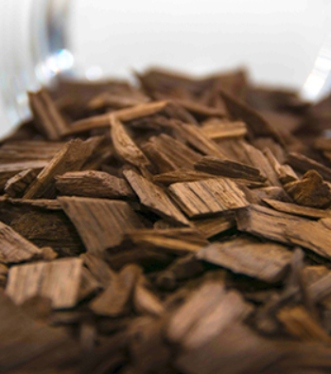
Дубовые чипсы, серия Классик, обжаренные | 23 | 11 | кг
Дубовые чипсы, серия High Extract | 11 | 7 | кг
Дубовые чипсы глубокой обжарки, серия Premium | 23 | 11 | кг
Дубовые чипсы, серия Кюве | 11 | 7 | кг
Обжаренная дубовая пудра/гранулят | 23 | - | кг

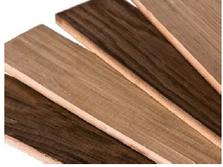
Дубовая клепка
Дубовая клепка для емкостей, серия Классик, площадь контакта с продуктом - около 45 кв.см/шт | 264 | 264 | шт. клепок
Дубовая клепка для емкостей, серия Latitude, площадь контакта с продуктом - около 45 кв.см/шт | 264 | 264 | шт. клепок
Дубовая клепка для емкостей, серия High Extract, площадь контакта с продуктом - около 45 кв.см/шт | 132 | 132 | шт. клепок
Дубовая клепка для емкостей, серия Кюве, площадь контакта с продуктом - около 45 кв.см/шт | 132 | 132 | шт. клепок

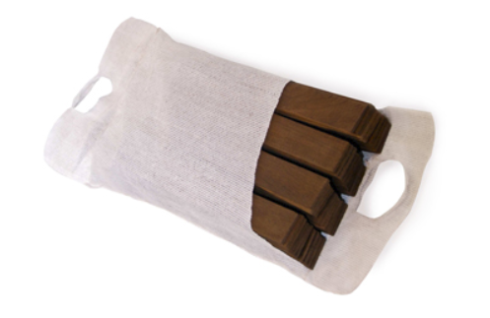
Мини-клепка
Мини-клепка для емкостей, серия Классик, площадь контакта с продуктом - около 914 кв.см/мешок | 13 | 13 | шт. мешков
Мини-клепка для емкостей, серия Latitude, площадь контакта с продуктом - около 914 кв.см/мешок (45 шт) | 13 | 13 | шт. мешков
Мини-клепка для емкостей, серия High Extract, площадь контакта с продуктом - около 914 кв.см/мешок (45 шт) | 6 | 6 | шт. мешков
Мини-клепка для емкостей, серия Кюве, площадь контакта с продуктом - около 914 кв.см/мешок (45 шт) | 6 | 6 | шт. мешков

Дубовые кубики
Арома-вставки, серия Classic, площадь контакта с продуктом - около 686 кв.см/ на связку из 17 шт | 17.4 | 11 | кг

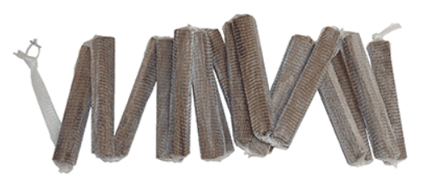
Арома-вставки/стиксы
Арома-вставки, серия Classic, площадь контакта с продуктом - около 686 кв.см/ на связку из 17 шт | 17 | 17 | шт. связок
Арома-вставки, серия Latitude, площадь контакта с продуктом - около 686 кв.см/ на связку из 17 шт | 17 | 17 | шт. связок
Арома-вставки, серия High Extract, площадь контакта с продуктом - около 686 кв.см/ на связку из 17 шт | 8 | 8 | шт. связок
Арома-вставки, серия Кюве, площадь контакта с продуктом - около 686 кв.см/ на связку из 17 шт | 8 | 8 | шт. связок

